상품제안서
유니콘 고급형 노트북 태블릿 3in1 멀티 수직 중력거치대 | 상품코드: S29156

 |  |  |  |  |  |  | 02-713-8555 | www.synergygift.co.kr
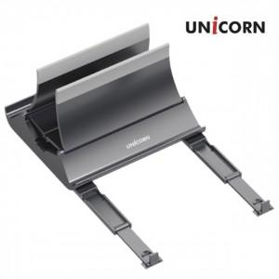

【상세/제작정보】

【인쇄/포장옵션】 | 레이저 / 포장불가능

【공급단가】 | 수량 | 30~ | 100~ | 300~ | 500~ | 1,000~
*VAT별도 | 메탈그레이 | 17,900원 | 16,800원 | 16,100원 | 15,800원 | 15,600원

【상품 URL】 | https://www.synergygift.co.kr:443/src/goods_detail.php?gdno=29156

